エンロール
対応してないメール、要対応のメールには必ず★を！
メールの分類：
LOA：お客様へ転送する入学関係書類(LOA/COE等)
ホームステイ情報：ホームステイ情報/空港送迎案内
エンロール：学校に転送するエンロール書類
インボイス：最終的に確定のインボイス
日常業務

A.学校への送付 | 1．エンロールの転送

 | 各オフィスから送られて来たエンロールを確認して学校に送付する
 | (1)お名前
 | (2)キャンパス
 | (3)学校名
 | (4)入学日
 | (5)オファーの記載 ※特にお申込み用紙！！
 | (6)件名にお客様番号が[ ]で入っているか

 | ※あまり実績ない学校やLateじゃない学校の場合、当月のイレギュラーに追加しなければならない方かどうか確認する！！

 | 自動的に手配メールが作成されないときは…

 | 2．LOA管理表に入力

 | 3．アクセス履歴に、転送済と入力

 | 4．学校から返信があったら…

顧客番号が登録されていない場合はここから追加しておく
 | (1)インボイス確認
 | A.インボイスの読み込み
 |  | 添付ファイル付きのメールを開くと、PDFもしくはWordファイルの下に「Invoice」という文字が付きます
お名前に間違いがないか確認！たまに学校名が入ってることも…

このメールの場合、NetがAgent Invoiceなのでこれを読み込みます

 |  | これをクリックして、インボイスをシステム内に読み込みます
 |  | ※メールにお客様番号が付帯していない時は、お客様番号を登録してから読み込みましょう！！
 |  | ※学校名がお客様情報として付帯しているときもあるので注意が必要です
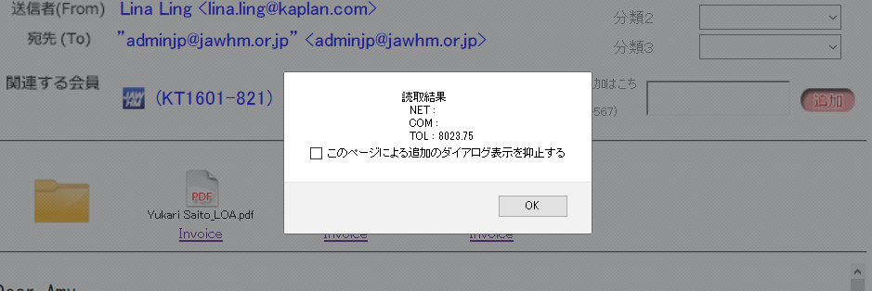
「読取結果」いずれかの項目に数字が入っていたらOK！

このページを開きます
 | B.インボイスの照合
 |  | INV自動読込状況を見ます
 |  | 状態を「未確認」にして検索します

ここを「未確認」にして検索

 |  | Net金額が一致する場合→オレンジで「引き当て可能」と出ますので、さくっと押しましょう～♪

「引当実行」をクリック

 |  | 何の金額にも一致しない場合→お客様情報を開いて、手動で相違点を探します、確定したらインボイスを確認済にするのを忘れないようにね

 |  |  | ※マスタに登録されていなくZZZで追加されているコースの場合には、マスタ登録をする
 |  |  | その後手配データ画面に移り、コース番号を変更すること！

ここから相違点を確認

金額差異あり
→インボイスを相違あり

 | (2)LOA確認
 | A.名前のスペル
 | B.入学日
 | C.キャンパス
 | D.就学期間(**wksが合っていても dd/mm/year to dd/mm/year の期間が違うことも！)

 | ※特に学ビの人は住所にも注意！
 | ※コースや期間に関しては、インボイスの相違で気付けることが多いです

 | 5．間違いないことを確認したら各オフィスのsodanアドレスに送信

B. C-Journal | 1. エンロールの転送

 | 各オフィスからのエンロールを確認して転送する
 | (1)都市名
 | (2)入居日
 | (3)空港送迎有無
 | (4)期間

 | 2．インボイスチェック

 | インボイスは週末(カナダの金曜日なので、日本で確認できるのは翌月曜日)にまとめて来ます
 | インボイスが届いたらZipファイル毎読み込みさせて、読み込みインボイス一覧に表示させます
 | 顧客番号を割り当て、「引き当て可能」はサクッと引き当てる！相違がある場合は、たいてい下記の2つのどちらか。
 | ※都市に注意！！！(バンクーバーなのにトロントでお見積り作っていたり、その逆の場合も相違が出ます。手配画面から修正して担当者のいるオフィスのマネージャーに、注意喚起のお願いも！)
 | ※4wksじゃない方のインボイスがちゃんと対応されているか要確認

 | インボイス相違ある方、届いていない方のお名前をまとめ、インボイスが届いたメールに返信！

